Баг-репорт 1
Заголовок | Отображается неверная заглушка для вкладки "На сайте" раздела "Друзья"
Проект | Одноклассники
Компонент | Друзья
Номер версии (билда) | 9.01 (9410)
Критичность | Тривиальный
Приоритет | Низкий
Статус | Новый
Автор | Каткова Дарья
Назначен на | Иван Иванов
Окружение | MacBook Air M1, macOS Sonoma 14.1 Safari 17.1 (19616.2.9.11.7)
Среда | Prod
Предусловия | 1. У пользователя должны быть друзья
Шаги воспроизведения | 1. Открыть раздел "Друзья" 2. Нажать на вкладку "На сайте"
Фактический результат | Отображается заглушка "Пока нет друзей"
Ожидаемый результат | Отображается заглушка "Нет друзей онлайн"
Прикрепленный файл | 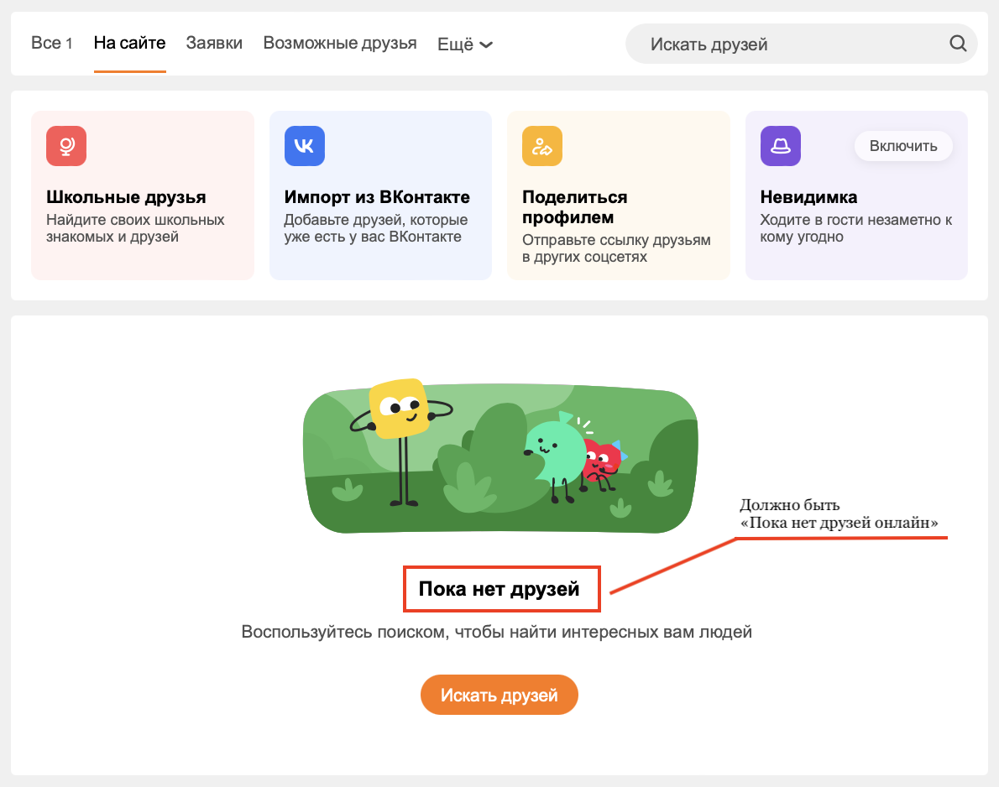

Баг-репорт 2
Заголовок | Не копируется ссылка на профиль в PopUp меню "Поделиться профилем" в разделе "Друзья"
Проект | Одноклассники
Компонент | Друзья
Номер версии (билда) | 9.01 (9410)
Критичность | Незначительный
Приоритет | Средний
Статус | Новый
Автор | Каткова Дарья
Назначен на | Иван Иванов
Окружение | MacBook Air M1, macOS Sonoma 14.1 Safari 17.1 (19616.2.9.11.7)
Среда | Prod
Предусловия | 1. У пользователя не должно быть друзей
Шаги воспроизведения | 1. Открыть раздел "Друзья" 2. Нажать "Поделиться профилем" 3. Нажать "Копировать ссылку"
Фактический результат | Ссылка не копируется в буфер обмена
Ожидаемый результат | Ссылка копируется в буфер обмена
Прикрепленный файл | 